Sheet1
FSL R10-1113 bio 3
Hour | Isolate | LogCount | Count | BioRep
0 | FSL R10-1113 | 3.472832412 | 2.97E+03 | 3
0 | FSL R10-1113 | 3.501227772 | 3.17E+03 | 3
4 | FSL R10-1113 | 3.38893055 | 2.45E+03 | 3
4 | FSL R10-1113 | 3.363268558 | 2.31E+03 | 3
8 | FSL R10-1113 | 3.402941241 | 2.53E+03 | 3
8 | FSL R10-1113 | 3.423144635 | 2.65E+03 | 3
12 | FSL R10-1113 | 3.355649128 | 2.27E+03 | 3
12 | FSL R10-1113 | 3.442449797 | 2.77E+03 | 3
24 | FSL R10-1113 | 3.77394785 | 5.94E+03 | 3
24 | FSL R10-1113 | 3.381751933 | 2.41E+03 | 3
36 | FSL R10-1113 | 3.776215733 | 5.97E+03 | 3
36 | FSL R10-1113 | 3.806781702 | 6.41E+03 | 3
48 | FSL R10-1113 | 4.157342121 | 1.44E+04 | 3
48 | FSL R10-1113 | 4.073413596 | 1.18E+04 | 3
60 | FSL R10-1113 | 4.184417388 | 1.53E+04 | 3
60 | FSL R10-1113 | 4.203099608 | 1.60E+04 | 3
72 | FSL R10-1113 | 4.624790012 | 4.21E+04 | 3
72 | FSL R10-1113 | 4.60576676 | 4.03E+04 | 3
96 | FSL R10-1113 | 5.266768682 | 1.85E+05 | 3
96 | FSL R10-1113 | 5.287957986 | 1.94E+05 | 3
120 | FSL R10-1113 | 6.189163839 | 1.55E+06 | 3
120 | FSL R10-1113 | 6.167384062 | 1.47E+06 | 3
144 | FSL R10-1113 | 6.726968693 | 5.33E+06 | 3
144 | FSL R10-1113 | 6.723050251 | 5.29E+06 | 3
168 | FSL R10-1113 | 7.533019612 | 3.41E+07 | 3
168 | FSL R10-1113 | 7.503967823 | 3.19E+07 | 3
192 | FSL R10-1113 | 7.899135681 | 7.93E+07 | 3
192 | FSL R10-1113 | 7.989481926 | 9.76E+07 | 3
216 | FSL R10-1113 | 8.402941246 | 2.53E+08 | 3
216 | FSL R10-1113 | 8.381751959 | 2.41E+08 | 3
240 | FSL R10-1113 | 8.607922069 | 4.05E+08 | 3
240 | FSL R10-1113 | 8.574412298 | 3.75E+08 | 3
264 | FSL R10-1113 | 8.767072331 | 5.85E+08 | 3
264 | FSL R10-1113 | 8.718223784 | 5.23E+08 | 3
288 | FSL R10-1113 | 8.776215711 | 5.97E+08 | 3
288 | FSL R10-1113 | 8.782949095 | 6.07E+08 | 3

Sheet7
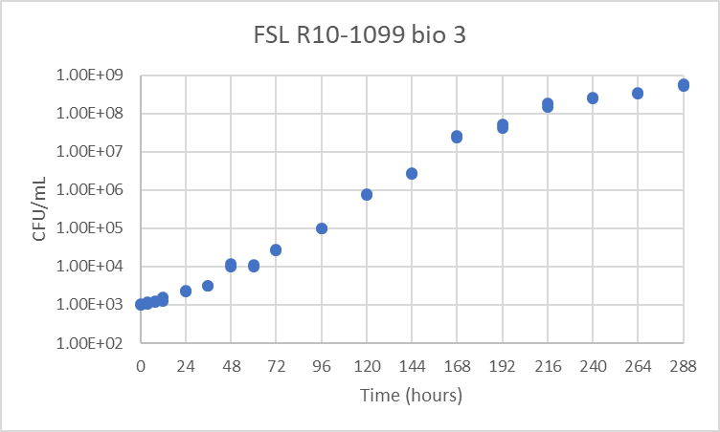
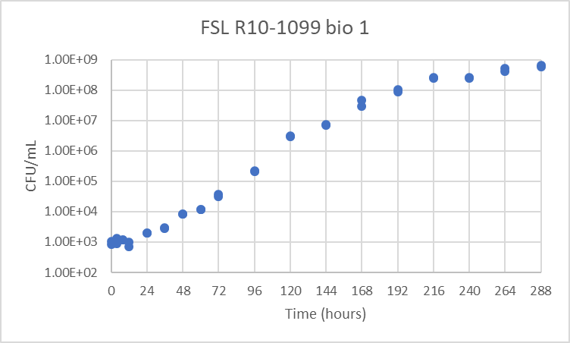

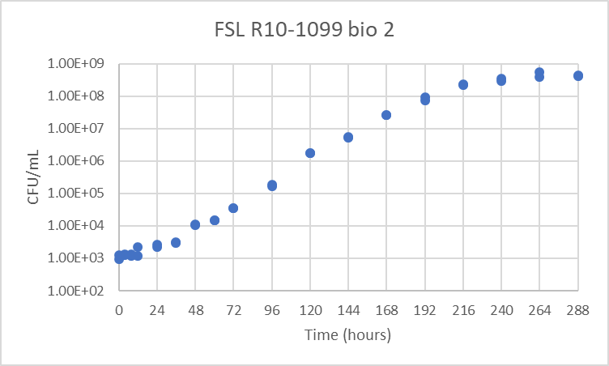

Sheet8
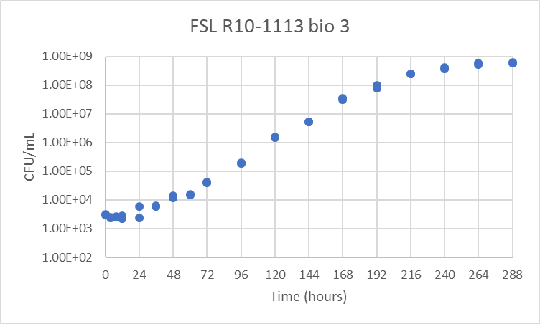
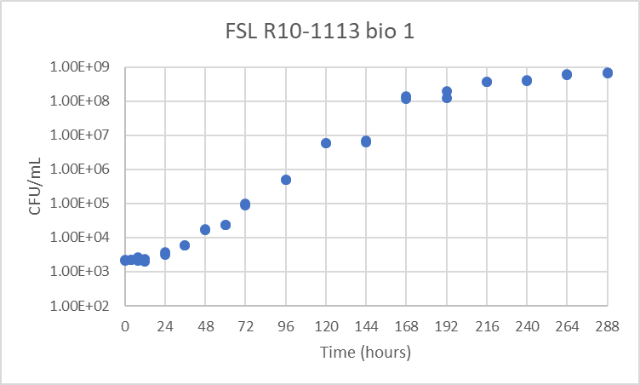

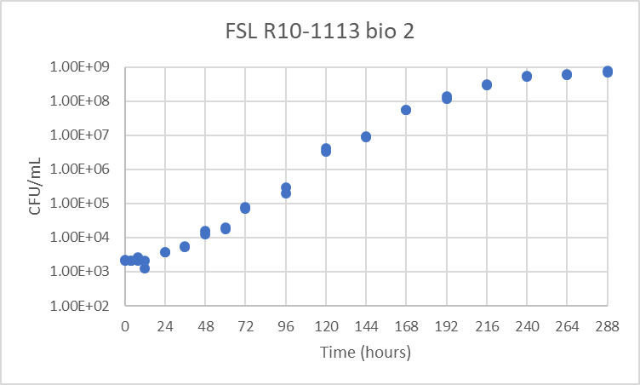

Sheet5
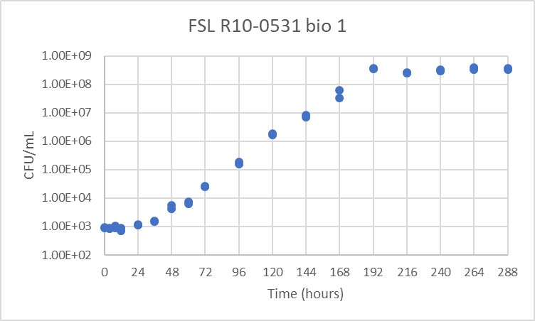
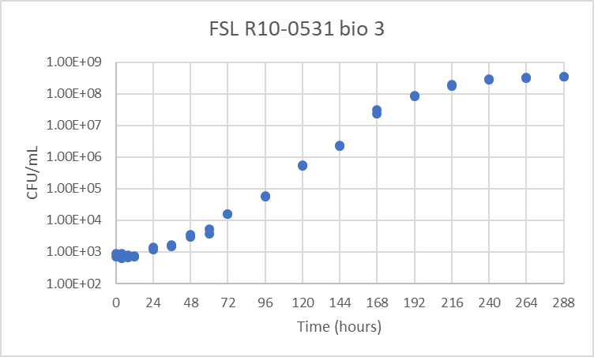

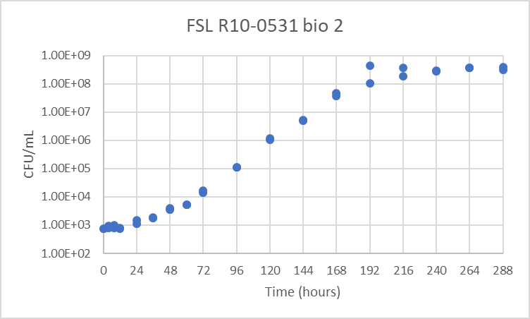

Sheet6
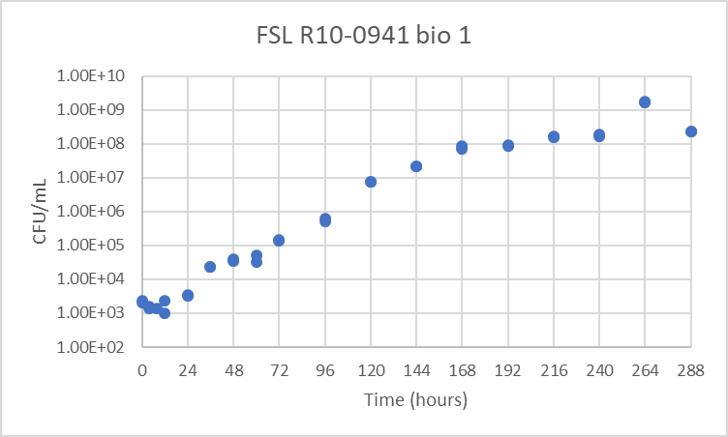
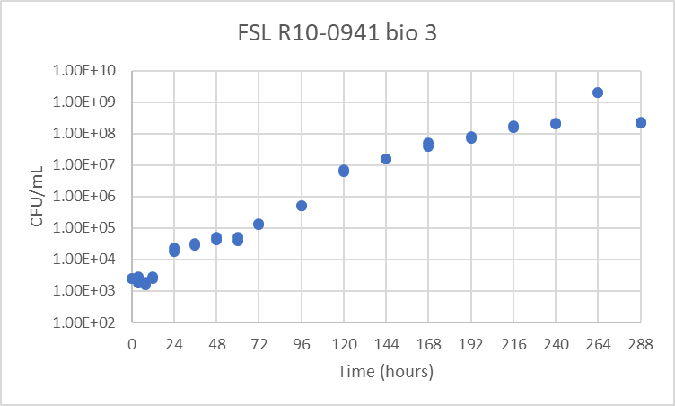

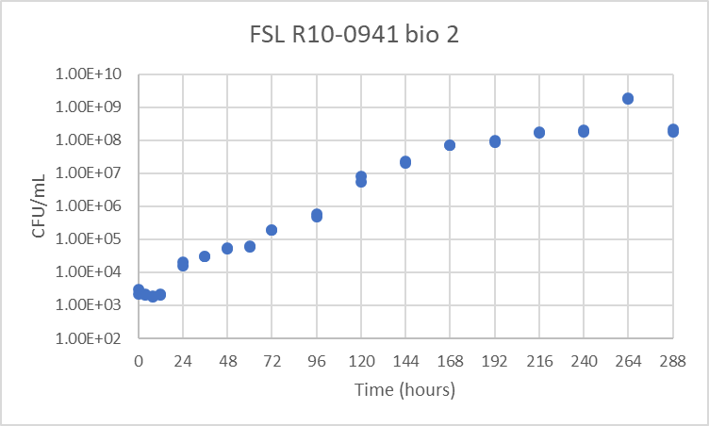

Sheet2
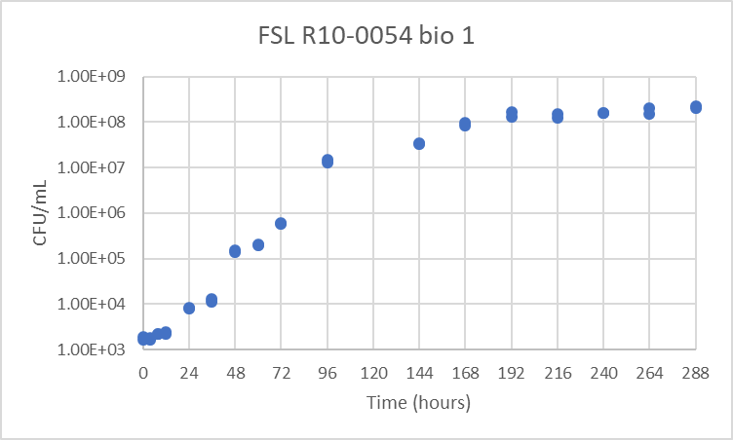
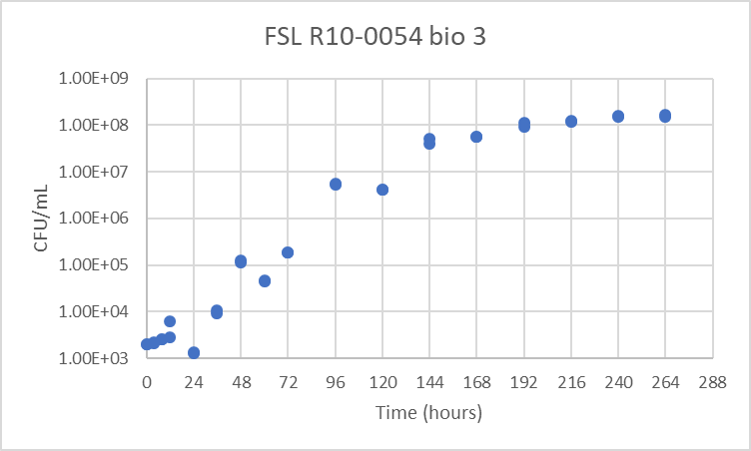

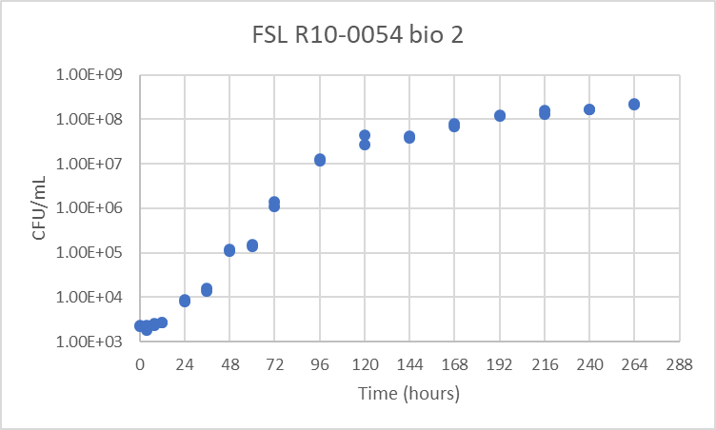

Sheet3
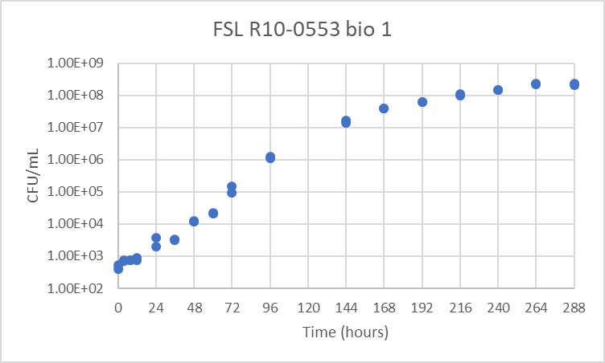
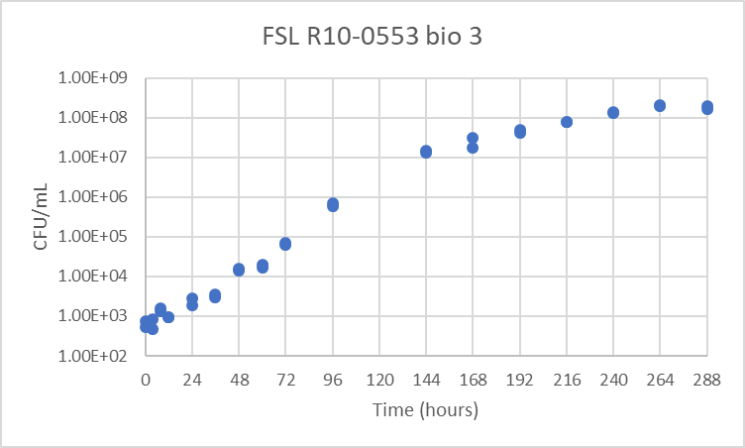

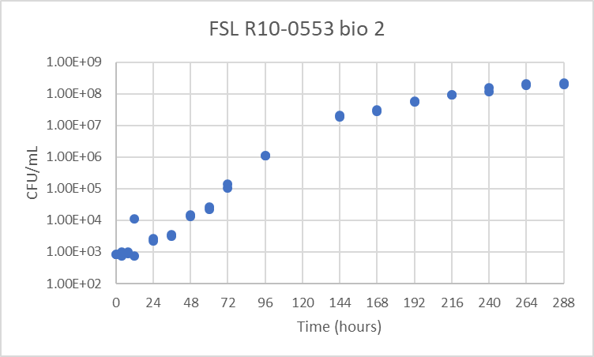

Sheet4
